상품제안서
리츠 로이로이 소가죽 파우치, 클러치백 겸용 | 상품코드: F11459

 |  |  |  |  |  |  | 02-412-0044 | www.easy1.co.kr
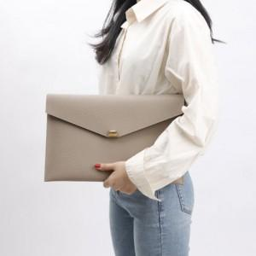

【상세/제작정보】

【인쇄/포장옵션】 | 불박 / 포장불가능

【공급단가】 | 수량 | 50~ | 100~ | 500~ | 1,000~ | 2,000~
*VAT별도 | 단가 | 47,320원 | 45,630원 | 43,940원 | 42,250원 | 40,560원

【상품 URL】 | https://dev.easy1.co.kr:443/src/goods_detail.php?gdno=11459

